Sheet1
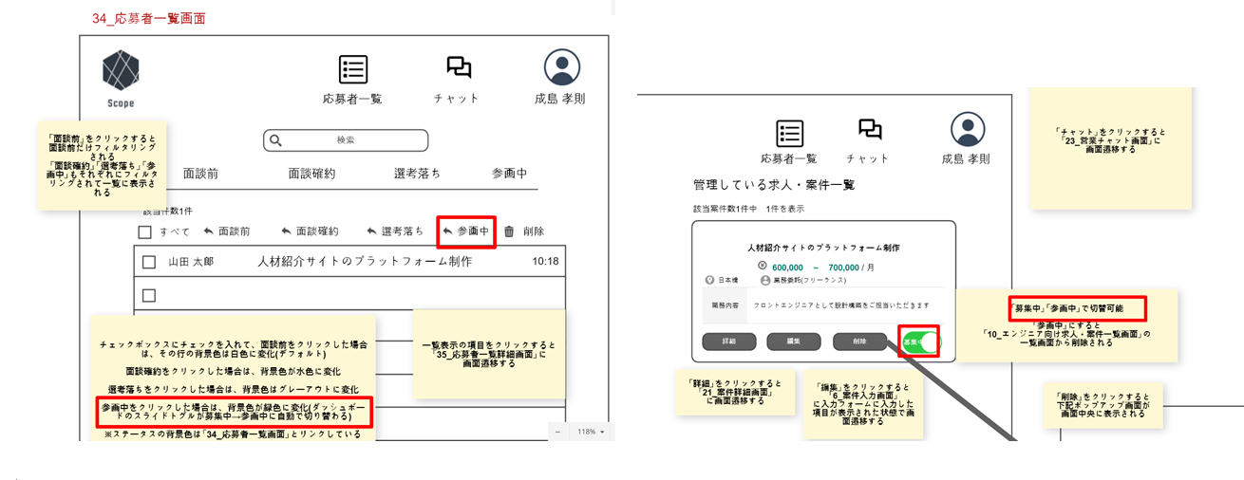
こちらは、会員登録をしていない人の初回アクセスの場合を想定しています。
会員登録が済んでいる人は、「30_応募者チャット画面」に画面遷移します。
11_応募入力画面でエンジニアが自分の登録情報を再入力しますが、不必要だと思います。
質問事項の項目だけを入力すると、大丈夫だと思いますが、いかがでしょうか？
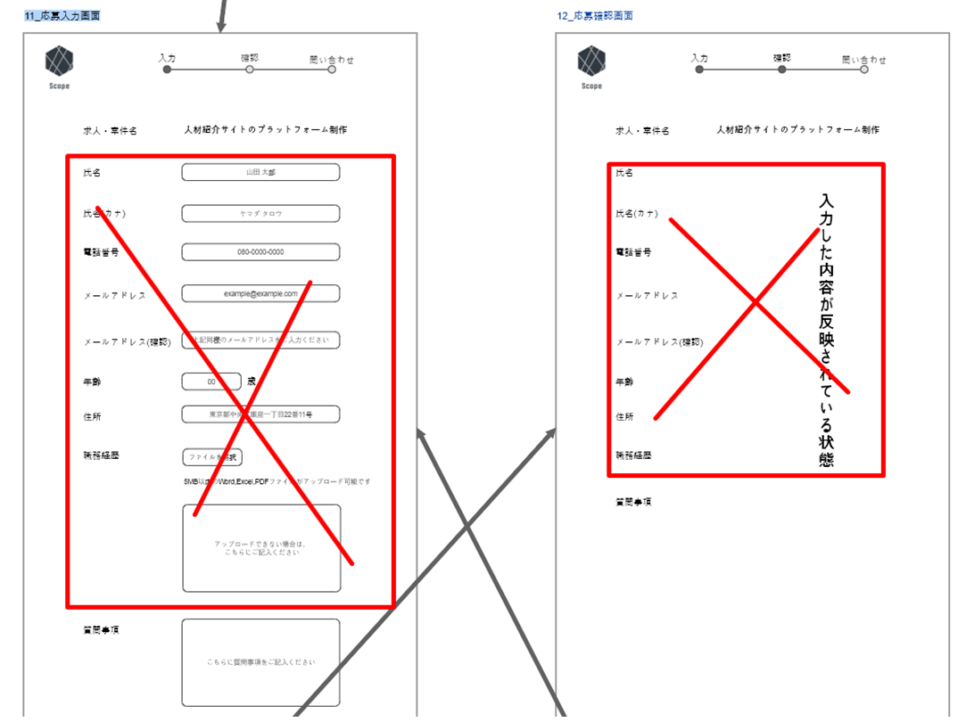

承知しました。
34_応募者一覧画面で「参画中」ボタンをクリック後、自動的に変更されればOKです。
5_ダッシュボード画面（掲載あり）
上記のページで「募集中」「参画中」で手動切替は不可だと思います。
34_応募者一覧画面で「参画中」ボタンをクリック後、自動的に変更されると思います。

